01_概要
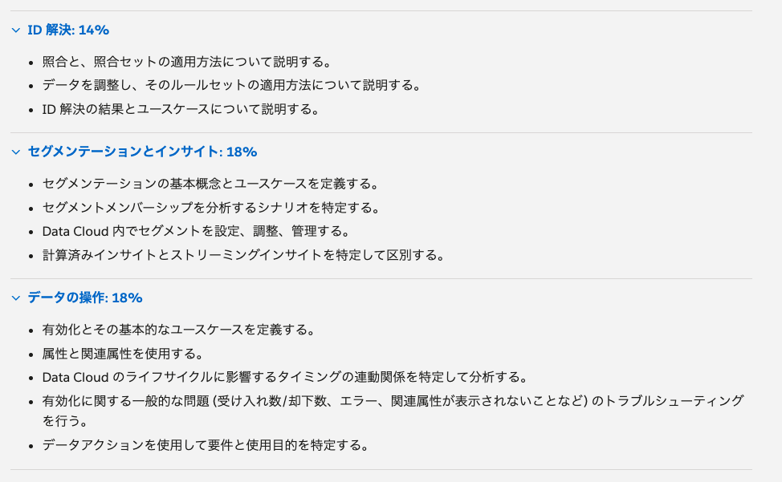
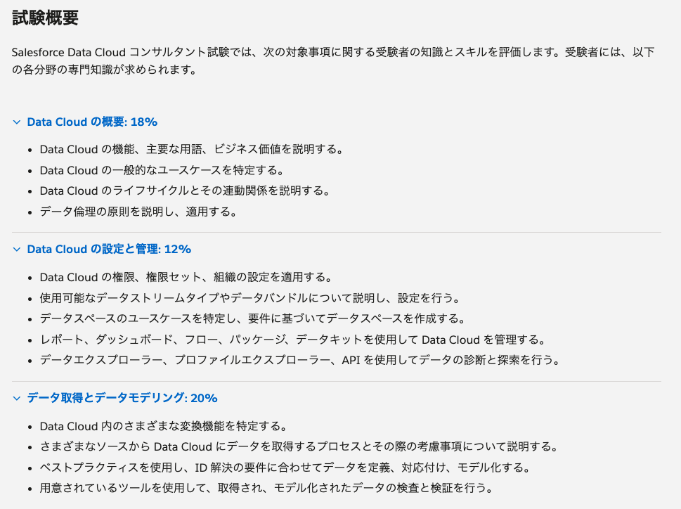
Data Cloud コンサルタント
 | Salesforce.Data-Cloud-Consultant-JPN.v2025-03-28.q66 | 66
 | Salesforce.Data-Cloud-Consultant-JPN.v2024-09-12.q66 | 66
 | Salesforce.Data-Cloud-Consultant.v2024-12-02.q93 | 93
 | 総計 | 225

分類 |  |  |  | ◯ | ×
 | 01_Data Cloud の概要 | 29 | 13% | 97% | 3% | 18% | 17%
 | 02_Data Cloud の設定と管理 | 34 | 15% | 94% | 6% | 12% | 11%
 | 03_データ取得とデータモデリング | 45 | 20% | 98% | 2% | 20% | 20%
 | 04_ID 解決 | 36 | 16% | 97% | 3% | 14% | 14%
 | 05_セグメンテーションとインサイト | 39 | 17% | 85% | 15% | 18% | 15%
 | 06_データの操作 | 42 | 19% | 93% | 5% | 18% | 17%
 | 総計 | 225 | 100% | 94% | 6% | 100% | 94%

 |  | 0.18 | 80% | 14
 |  | 0.12 | 75% | 9
 |  | 0.2 | 75% | 15
 |  | 0.14 | 100% | 14
 |  | 0.18 | 63% | 11
 |  | 0.18 | 72% | 13
 |  |  |  | 77

